Loss e Accuracy
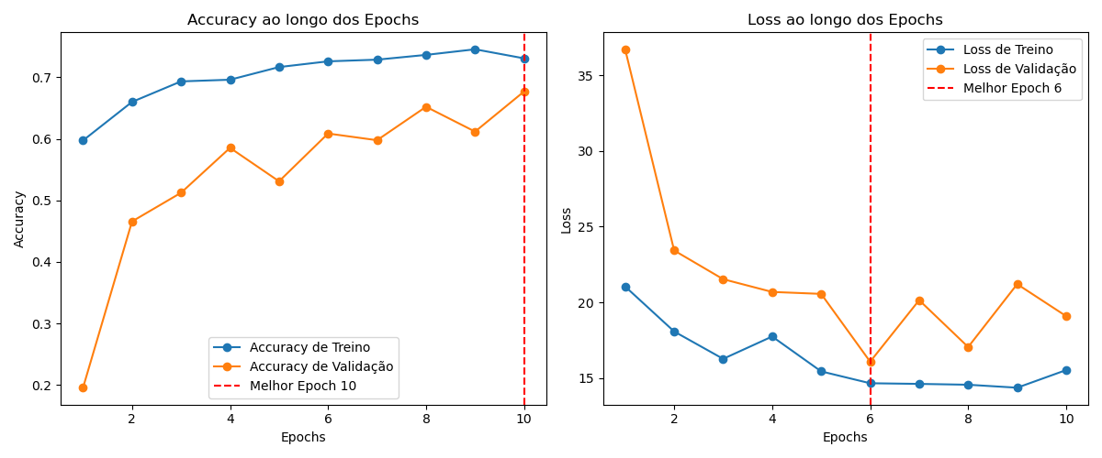

Matriz Confusão
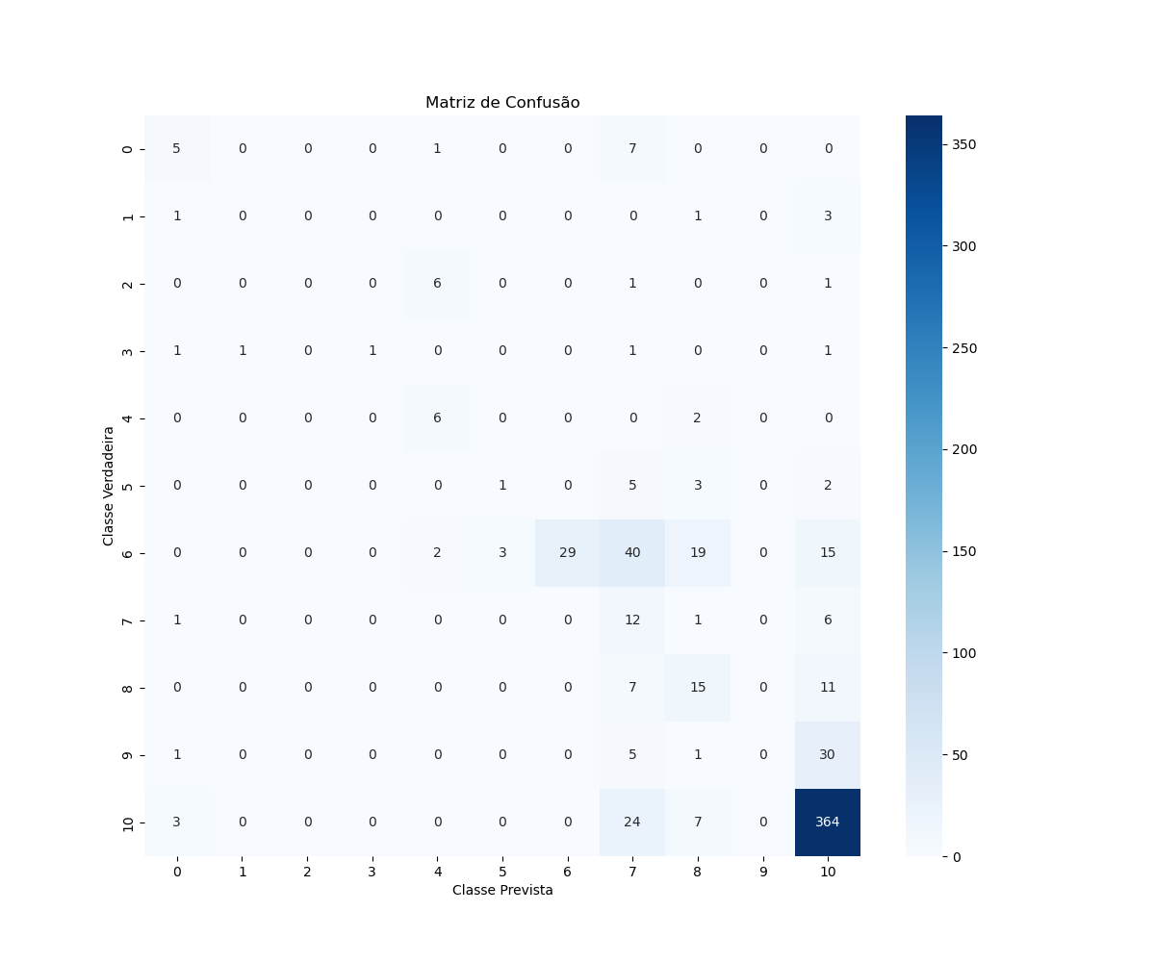

Accuracy
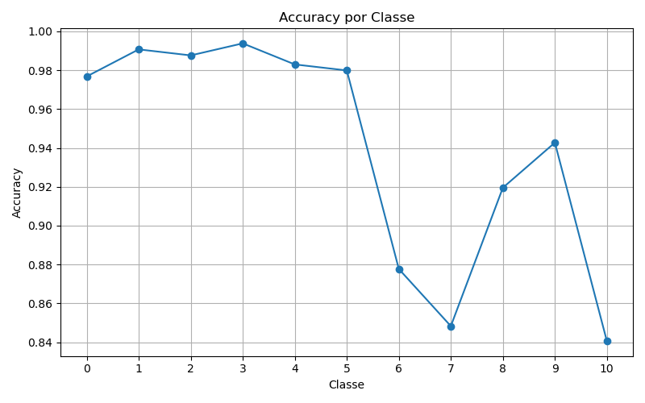

Precision
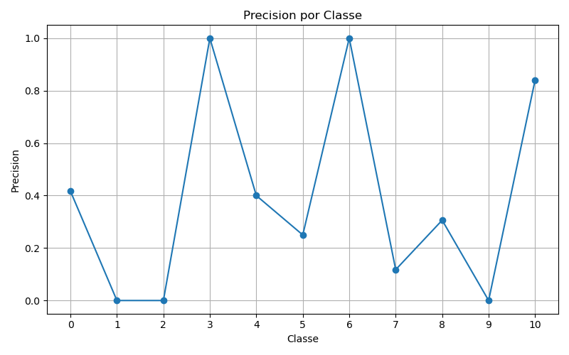

Recall
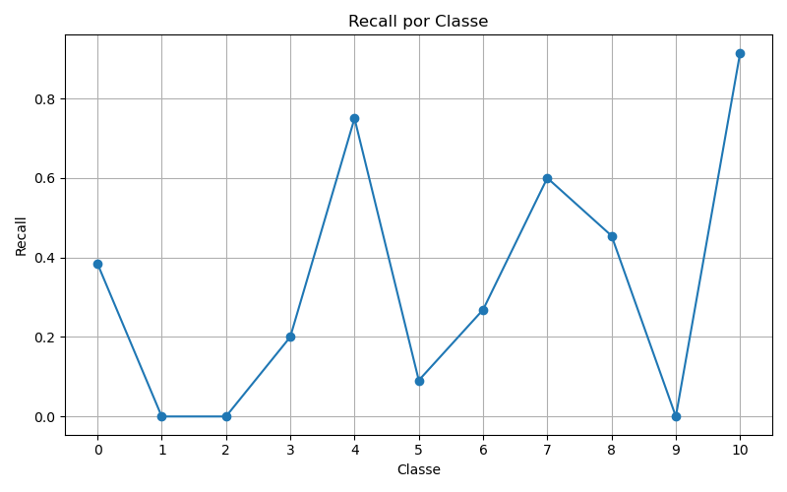

F1
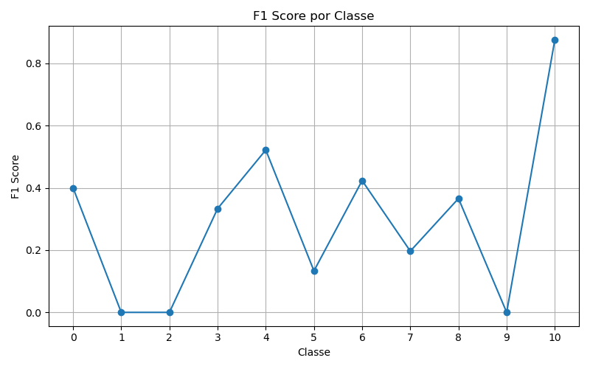

ROC
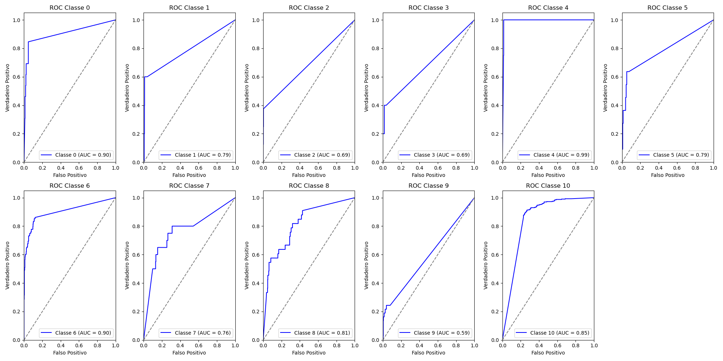
Classe | AUC
0 | 0.9
1 | 0.79
2 | 0.69
3 | 0.69
4 | 0.99
5 | 0.79
6 | 0.9
7 | 0.76
8 | 0.81
9 | 0.59
10 | 0.85
 | 3

